Feuil1
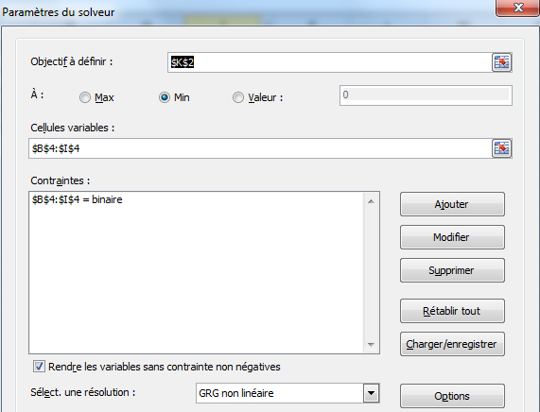
 | sac1 | sac2 | sac3 | sac4 | sac5 | sac6 | sac7 | sac8 | cible
 | 14 | 10 | 7 | 12 | 5 | 7 | 9 | 15 | 1

gr1 | 0 | 1 | 0 | 0 | 1 | 0 | 1 | 1 | 39
gr2 | 1 | 0 | 1 | 1 | 0 | 1 | 0 | 0 | 40

